Полный ассортимент мебели
УВАЖАЕМЫЙ ПАРТНЕР! ЕСЛИ В ВАШЕМ МАГАЗИНЕ ТРЕБУЕТСЯ ПРОВЕСТИ ОБУЧЕНИЕ СОТРУДНИКОВ ПО ПРОДУКЦИИ ASTRA-FORM, ПОЖАЛАЛУЙСТА, ОБРАТИТЕСЬ С ЗАПРОСОМ К ЗАКРЕПЛЕННОМУ МЕНЕДЖЕРУ ИЛИ В ОТДЕЛ ПРОДАЖ ПО ТЕЛ: +7495 586 73 56 ДОБ. 100 И МЫ ОБЯЗАТЕЛЬНО ОРГАНИЗУЕМ ВСТРЕЧУ!

 |  |  |  | Введите свою партнерскую скидку (переменное значение) |  |  | 0
 |  |  |  | После введения размера скидки, столбец "ОПТ" отобразит стоимость товара в соответствии с заданным значением скидки. Ячейки, помеченные серым, идут с неизменной скидкой (размер уточняйте у менеджера)
10 февраля 2026 | (изменение цен на столешницы из натурального мрамора с 01.04.2026)
Изображение |  | Наименование |  |  | Артикул | РРЦ | ОПТ
 |  | 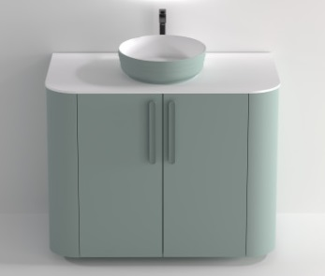 Мебель "ГАММА" НОВИНКА 2025 ГОДА!
 |  | Столешницы Гамма
 |  | Столешница "Гамма" 1000 мм SOLID /цв белый матовый/ |  |  | 5110002 | 13700.00 | 13700.00
 |  | Столешница "Гамма" 1000 мм SOLID покрытие гель /цв белый глянец/ |  |  | 5110001 | 13700.00 | 13700.00
 |  | Столешница "Гамма" 1000 мм SOLID ЦВ /цветной матовый/ |  |  | 5110003 | 17900.00 | 17900.00
 |  | Раковины для баз Гамма
Раковиныу можно заказать внутри в белом глянце, снаружи в цветах RAL и NCS в матовой текстуре, также в материале Solid Surface в белом матовом исполнении внутри и снаружи или внутри в белом матовом, а снаружи в матовых цветах RAL и NCS.
 | литой мрамор | Раковина "Антарес" D38 /столешница не входит в стоимость/ |  |  | 04010014 | 13,800.00 | 13800.00
 |  | Раковина "Антарес" D38 ЦВ RAL /столешница не входит в стоимостьм/ |  |  | 04010015 | 22,300.00 | 22300.00
 | Solid Surface | Раковина "Антарес" D38 SOLID /столешница не входит в стоимость/ |  |  | 04010080 | 18,000.00 | 18000.00
 |  | Раковина "Антарес" D38 SOLID ЦВ RAL /столешница не входит в стоимость/ |  |  | 04010079 | 29,000.00 | 29000.00
 |  | Базы под раковину Гамма
 |  | Нижний шкаф Гамма 100 с дверцами (Ш)1000*(В)800*(Г)520 ЦВ |  |  | 3370001 | 58900 | 58900.00

 |  | 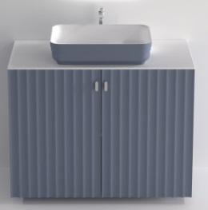 Мебель "СИГМА" НОВИНКА 2025 ГОДА!
 |  | Столешницы Сигма
 |  | Столешница "Сигма" 1000 мм SOLID /цв белый матовый/ |  |  | 5120002 | 13700.00 | 13700.00
 |  | Столешница "Сигма" 1000 мм SOLID покрытие гель /цв белый глянец/ |  |  | 5120001 | 13700.00 | 13700.00
 |  | Столешница "Сигма" 1000 мм SOLID ЦВ /цветной матовый/ |  |  | 5120003 | 17900.00 | 17900.00
 |  | Раковины для баз Сигма
Раковиныу можно заказать внутри в белом глянце, снаружи в цветах RAL и NCS в матовой текстуре, также в материале Solid Surface в белом матовом исполнении внутри и снаружи или внутри в белом матовом, а снаружи в матовых цветах RAL и NCS.
 | литой мрамор | Раковина "Антарес" 55х38 /столешница не входит в стоимость / |  |  | 04010012 | 13,800.00 | 13800.00
 |  | Раковина "Антарес" 55х38 ЦВ RAL /столешница не входит в стоимость/ |  |  | 04010013 | 22,300.00 | 22300.00
 | Solid Surface | Раковина "Антарес" 55х38 SOLID /столешница не входит в стоимость/ |  |  | 04010074 | 18,000.00 | 18000.00
 |  | Раковина "Антарес" 55х38 SOLID ЦВ RAL /столешница не входит в стоимость/ |  |  | 04010078 | 29,000.00 | 29000.00
 |  | Базы под раковину Сигма
 |  | Нижний шкаф Сигма 100 с дверцами (Ш)1000*(В)800*(Г)500 ЦВ |  |  | 3360001 | 30800 | 30800.00

 |  | 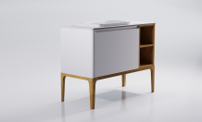 Мебель "Капелла"
 |  | Столешницы для баз Капелла
! НОВИНКА - материал Solid Surface, толщина столешницы 10мм! | Solid Surface | Столешница "Капелла" 800 мм SOLID /белый матовый/ |  |  | 05180001 | 12,400.00 | 12400.00
 |  | Столешница "Капелла" 1100 мм SOLID /белый матовый/ |  |  | 05180003 | 15,800.00 | 15800.00
 |  | Столешница "Капелла" 1400 мм SOLID /белый матовый/ |  |  | 05180005 | 19,300.00 | 19300.00
 |  | Столешница "Капелла" 800 мм SOLID покрытие гель /белый глянец/ |  |  | 05180007 | 12,400.00 | 12400.00
 |  | Столешница "Капелла" 1100 мм SOLID покрытие гель /белый глянец/ |  |  | 05180008 | 15,800.00 | 15800.00
 |  | Столешница "Капелла" 1400 мм SOLID покрытие гель /белый глянец/ |  |  | 05180009 | 19,300.00 | 19300.00
 |  | Столешница "Капелла" 800 мм SOLID ЦВ /цветной матовый/ |  |  | 05180002 | 16,200.00 | 16200.00
 |  | Столешница "Капелла" 1100 мм SOLID ЦВ /цветной матовый/ |  |  | 05180004 | 20,600.00 | 20600.00
 |  | Столешница "Капелла" 1400 мм SOLID ЦВ /цветной матовый/ |  |  | 05180006 | 25,100.00 | 25100.00
 | Grigio | Столешница "Капелла" 800 мм натуральный мрамор Grigio orobico |  |  | 05020003 | 51,800.00 | 51800.00
 |  | Столешница "Капелла" 1100 мм натуральный мрамор Grigio orobico |  |  | 05020007 | 64,300.00 | 64300.00
 |  | Столешница "Капелла" 1400 мм натуральный мрамор Grigio orobico |  |  | 05020011 | 76,200.00 | 76200.00
 | Бьянка | Столешница "Капелла" 800 мм натуральный мрамор Бьянка Карарра |  |  | 05020004 | 51,800.00 | 51800.00
 |  | Столешница "Капелла" 1100 мм натуральный мрамор Бьянка Карарра |  |  | 05020008 | 64,300.00 | 64300.00
 |  | Столешница "Капелла" 1400 мм натуральный мрамор Бьянка Карарра |  |  | 05020012 | 76,200.00 | 76200.00
 |  | Раковины для баз Капелла
Раковины "Атрия" и "Антарес можно заказать внутри в белом глянце, снаружи в цветах RAL и NCS в матовой текстуре или в цветах-металликах, также в материале Solid Surface в белом матовом исполнении внутри и снаружи или внутри в белом матовом, а снаружи в матовых цветах RAL и NCS.
 | литой мрамор | Раковина "Капелла 40" /только для нижнего шкафа Капелла 400х400/ |  |  | 04010023 | 13,800.00 | 13800.00
 | литой мрамор | Раковина "Капелла 60" /только для нижнего шкафа Капелла 600х400/ |  |  | 04010023 | 13,800.00 | 13800.00
 | литой мрамор | Раковина "Атрия" /Для баз 800, 1100, 1400мм. Столешница не входит в стоимость/ |  |  | 04010016 | 13,800.00 | 13800.00
 |  | Раковина "Атрия" ЦВ RAL, NCS /Для баз 800, 1100, 1400мм. Столешница не входит в стоимость/ |  |  | 04010017 | 22,300.00 | 22300.00
 |  | Раковина "Атрия" ЦВ металлик /Для баз 800, 1100, 1400мм. Столешница не входит в стоимость/ |  |  |  | 23,800.00 | 23800.00
 | Solid Surface | Раковина "Атрия" SOLID /Для баз 800, 1100, 1400мм. Столешница не входит в стоимость/ |  |  | 04010072 | 18,000.00 | 18000.00
 |  | Раковина "Атрия" SOLID ЦВ RAL, NCS /Для баз 800, 1100, 1400мм. Столешница не входит в стоимость/ |  |  | 04010073 | 29,000.00 | 29000.00
 | литой мрамор | Раковина "Ретро" /Для баз 800, 1100, 1400мм. Столешница не входит в стоимость/ |  |  | 04010044 | 13,800.00 | 13800.00
 | литой мрамор | Раковина "Антарес" 55х38 *выбрать тип установки |  |  | 04010012 | 13,800.00 | 13800.00
 |  | Раковина "Антарес" 55х38 ЦВ RAL, NCS *выбрать тип установки |  |  | 04010013 | 22,300.00 | 22300.00
 |  | Раковина "Антарес" 55х38 ЦВ металлик *выбрать тип установки |  |  |  | 23,800.00 | 23800.00
 | Solid Surface | Раковина "Антарес" 55х38 SOLID *выбрать тип установки |  |  | 04010074 | 18,000.00 | 18000.00
 |  | Раковина "Антарес" 55х38 SOLID ЦВ RAL, NCS *выбрать тип установки |  |  | 04010078 | 29,000.00 | 29000.00
 |  |  | * монтаж накладной чашей /Для баз 800, 1100, 1400мм. Столешница не входит в стоимость/
 |  |  | * монтаж в полувстроенном виде, возвышение над столешницей на 50мм /Для баз 800, 1100, 1400мм. Столешница не входит в стоимость/
 |  |  | * монтаж в полувстроенном виде, возвышение над столешницей на 30мм /Для баз 800, 1100, 1400мм. Столешница не входит в стоимость/
 |  | Базы под раковину Капелла
400мм подвесная
600мм подвесная
800 мм подвесная или напольная на опорах,
1100мм (800мм+300мм) подвесная или напольная на опорах,
1400мм (800мм+300мм+300мм) подвесная или напольная на опорах
Изготовление нижних шкафов в цветах RAL и NCS в матовой и глянцевой текстурах; в цветах металликах с дополнительной наценкой на каждый окрашиваемый элемент. Опоры возможны в 4-х цветовых вариантах: "маис", "мацис", "фарро", "анис".
 |  | Нижний Шкаф Капелла 400х400 распашной /раковина не входит в стоимость/ |  |  | 03110004 | 17,000.00 | 17000.00
 |  | Нижний Шкаф Капелла 600х400 распашной /раковина не входит в стоимость/ |  |  | 03110005 | 19,800.00 | 19800.00
 |  | Нижний Шкаф Капелла 800 с 1 ящиком /раковина и столешница не входит в стоимость; номенклатурная позиция может входить в базу 800мм, 1100мм или 1400мм/ |  |  | 03110006 | 45,900.00 | 45900.00
 |  | Нижний Шкаф Капелла 800 с 2 ящиками /раковина и столешница не входит в стоимость; номенклатурная позиция может входить в базу 800мм, 1100мм или 1400мм/ |  |  | 03110007 | 66,500.00 | 66500.00
 |  | Нижний Шкаф Капелла 300 мм открытый /раковина и столешница не входит в стоимость; номенклатурная позиция выделена и может входить в базу 1100мм или 1400мм / |  |  | 03110002 | 16,700.00 | 16700.00
 |  | Нижний Шкаф Капелла 300 мм распашной /раковина и столешница не входит в стоимость; номенклатурная позиция выделена и может входить в базу 1100мм или 1400мм/ |  |  | 03110003 | 13,900.00 | 13900.00
 |  | Опора Нижний Шкаф Капелла 800 H=230 /рекомендована при комплектации раковинами-чашами "Атрия" и "Антарес 55х38"(монтаж чашей)/ |  |  | 03110008 | 7,900.00 | 7900.00
 |  | Опора Нижний Шкаф Капелла 800 H=330 /рекомендована при комплектации раковинами "Ретро" и "Антарес 55х38" (монтаж в полувстроенном виде с возвышением над столешницей на 30мм и на 50мм)/ |  |  | 03110009 | 9,000.00 | 9000.00
 |  | Опора Нижний Шкаф Капелла 1100 H=230 /рекомендована при комплектации раковинами-чашами "Атрия" и "Антарес 55х38"(монтаж чашей)/ |  |  | 03110010 | 8,700.00 | 8700.00
 |  | Опора Нижний Шкаф Капелла 1100 H=330 /рекомендована при комплектации раковинами "Ретро" и "Антарес 55х38" (монтаж в полувстроенном виде с возвышением над столешницей на 30мм и на 50мм)/ |  |  | 03110011 | 9,900.00 | 9900.00
 |  | Опора Нижний Шкаф Капелла 1400 H=230 /рекомендована при комплектации раковинами-чашами "Атрия" и "Антарес 55х38"(монтаж чашей)/ |  |  | 03110012 | 10,100.00 | 10100.00
 |  | Опора Нижний Шкаф Капелла 1400 H=330 /рекомендована при комплектации раковинами "Ретро" и "Антарес 55х38" (монтаж в полувстроенном виде с возвышением над столешницей на 30мм и на 50мм)/ |  |  | 03110013 | 11,200.00 | 11200.00
 |  | Наценка на цвета металлики+30% к окрашиваемой продукции
 |  | Пеналы/полупеналы Капелла
Пенал и полупеналы подвесные или напольные на опорах. Полупеналы следует коплектовать столешницей. Изготовление пеналов в цветах RAL и NCS в матовой и глянцевой текстурах; в цветах металликах с дополнительной наценкой на каждый окрашиваемый элемент.Опоры возможны в 4-х цветовых вариантах.
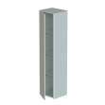 |  | Пенал Капелла 400 мм |  |  | 03110017 | 41,500.00 | 41500.00
 |  | Опора Полупенал Капелла 400 H=230 |  |  | 03110014 | 7,100.00 | 7100.00
 |  | Полупенал Капелла 400 мм (глубина 350 мм) |  |  | 03110018 | 23,500.00 | 23500.00
 |  | Столешница к Полупеналу Капелла 400 мм (глубина 350 мм) |  |  | 03110021 | 2,400.00 | 2400.00
 |  | Опора Полупенал Капелла 400 H=230 |  |  | 03110014 | 7,100.00 | 7100.00
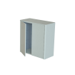 |  | Полупенал Капелла 750 мм (глубина 350 мм) |  |  | 03110019 | 39,800.00 | 39800.00
 |  | Столешница к Полупеналу Капелла 750 мм (глубина 350 мм) |  |  | 03110022 | 3,700.00 | 3700.00
 |  | Опора Полупенал Капелла 750 H=230 |  |  | 03110015 | 7,300.00 | 7300.00
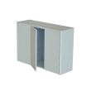 |  | Полупенал Капелла 1100 мм (глубина 350 мм) |  |  | 03110020 | 55,600.00 | 55600.00
 |  | Столешница к Полупеналу Капелла 1100 мм (глубина 350 мм) |  |  | 03110023 | 5,200.00 | 5200.00
 |  | Опора Полупенал Капелла 1100 H=230 |  |  | 03110016 | 7,900.00 | 7900.00
 |  | Наценка на цвета металлики+30% к окрашиваемой продукции
 |  | Навесные шкафы Капелла
Навесные шкафы распашные - цвета RAL и NCS в матовой или глянцевой текстурах. Цвета металлики с дополнительной наценкой на каждый окрашиваемый элемент. Открытые навесные шкафы шпонированные в цветах "Маис", "Мацис", "Анис", "Фарро". Навесные шкафы Капелла можно комплектовать из нескольких модулей. Боковины обязательно заказывать к навесным шкафам. Примеры компановки:
1. Навесной шкаф 356мм: Шкаф навесной Капелла 300 мм распашной и Шкаф навесной Капелла Боковины (2 шт.)
2. Навесной шкаф 600: Шкаф навесной Капелла 244 мм открытый, Шкаф навесной Капелла 300 мм распашной и Шкаф навесной Капелла Боковины (2 шт.) и т.п.
 |  | Шкаф навесной Капелла 244 мм открытый /элемент выделен/ |  |  | 03110024 | 10,700.00 | 10700.00
 |  | Шкаф навесной Капелла 300 мм распашной /элемент выделен/ |  |  | 03110025 | 12,700.00 | 12700.00
 |  | Шкаф навесной Капелла Боковины (2 шт.) /28мм каждая боковина/ |  |  | 03110026 | 5,300.00 | 5300.00
 |  | Наценка на цвета металлики+30% к окрашиваемой продукции
 |  | Зеркала Капелла
 |  | Зеркало Капелла h900х500 |  |  | 03110001 | 20,300.00 | 20300.00
 |  | Зеркало Сфера D 1000 мм /рекомендовано к серии/ |  |  | 03030012 | 27000 | 27000.00
 |  | Зеркало Прима D 900 мм /рекомендовано к серии/ |  |  | 03220001 | 24,600.00 | 24600.00

 |  | 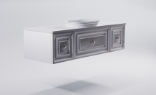 Мебель "Шарм"
 |  | Столешницы для баз Шарм
! НОВИНКА - материал Solid Surface, толщина столешницы 10мм! | Solid Surface | Столешница "Шарм" 700 мм SOLID /белый матовый/ |  |  | 05170001 | 10,500.00 | 10500.00
 |  | Столешница "Шарм" 800 мм SOLID /белый матовый/ |  |  | 05170003 | 11900.00 | 11900.00
 |  | Столешница "Шарм" 900 мм SOLID /белый матовый/ |  |  | 05170005 | 13,400.00 | 13400.00
 |  | Столешница "Шарм" 1000 мм SOLID /белый матовый/ |  |  | 05170007 | 14,900.00 | 14900.00
 |  | Столешница "Шарм" 1050 мм SOLID /белый матовый/ |  |  | 05170009 | 15,600.00 | 15600.00
 |  | Столешница "Шарм" 1400 мм SOLID /белый матовый/ |  |  | 05170011 | 20,600.00 | 20600.00
 |  | Столешница "Шарм" 700 мм SOLID покрытие гель /белый глянец/ |  |  | 05170013 | 10,500.00 | 10500.00
 |  | Столешница "Шарм" 800 мм SOLID покрытие гель /белый глянец/ |  |  | 05170014 | 11,900.00 | 11900.00
 |  | Столешница "Шарм" 900 мм SOLID покрытие гель /белый глянец/ |  |  | 05170015 | 13,400.00 | 13400.00
 |  | Столешница "Шарм" 1000 мм SOLID покрытие гель /белый глянец/ |  |  | 05170016 | 14,900.00 | 14900.00
 |  | Столешница "Шарм" 1050 мм SOLID покрытие гель /белый глянец/ |  |  | 05170017 | 15,600.00 | 15600.00
 |  | Столешница "Шарм" 1400 мм SOLID покрытие гель /белый глянец/ |  |  | 05170018 | 20,600.00 | 20600.00
 |  | Столешница "Шарм" 700 мм SOLID ЦВ RAL /цветной матовый/ |  |  | 05170002 | 13,700.00 | 13700.00
 |  | Столешница "Шарм" 800 мм SOLID ЦВ RAL /цветной матовый/ |  |  | 05170004 | 15,500.00 | 15500.00
 |  | Столешница "Шарм" 900 мм SOLID ЦВ RAL /цветной матовый/ |  |  | 05170006 | 17,500.00 | 17500.00
 |  | Столешница "Шарм" 1000 мм SOLID ЦВ RAL /цветной матовый/ |  |  | 05170008 | 19,400.00 | 19400.00
 |  | Столешница "Шарм" 1050 мм SOLID ЦВ RAL /цветной матовый/ |  |  | 05170010 | 20,300.00 | 20300.00
 |  | Столешница "Шарм" 1400 мм SOLID ЦВ RAL /цветной матовый/ |  |  | 05170012 | 26,800.00 | 26800.00
 | Grigio | Столешница "Шарм" 700 мм натуральный мрамор Grigio orobico |  |  | 05090003 | 49,300.00 | 49300.00
 |  | Столешница "Шарм" 1050 мм натуральный мрамор Grigio orobico |  |  | 05090007 | 62,500.00 | 62500.00
 |  | Столешница "Шарм" 1400 мм натуральный мрамор Grigio orobico |  |  | 05090011 | 76,200.00 | 76200.00
 | Бьянка | Столешница "Шарм" 700 мм натуральный мрамор Бьянка Карарра |  |  | 05090004 | 49,300.00 | 49300.00
 |  | Столешница "Шарм" 1050 мм натуральный мрамор Бьянка Карарра |  |  | 05090008 | 62,500.00 | 62500.00
 |  | Столешница "Шарм" 1400 мм натуральный мрамор Бьянка Карарра |  |  | 05090012 | 76,200.00 | 76200.00
 |  | Раковины для баз Шарм
Раковину можно заказать внутри в белом глянце, снаружи в цветах RAL и NCS в матовой текстуре или в металликахю Также раковина возможна в материале Solid Surface в белом матовом исполнении целиком или внутри белая матовая, снаружи цветная матовая.
 | Литой мрамор | Раковина "Шарм" *выбрать тип установки |  |  | 04010060 | 13,800.00 | 13800.00
 |  | Раковина "Шарм" ЦВ RAL NCS *выбрать тип установки |  |  | 04010061 | 22,300.00 | 22300.00
 |  | Раковина "Шарм" ЦВ цвета-металлики *выбрать тип установки |  |  |  | 23,800.00 | 23800.00
 | Solid Surface | Раковина "Шарм" SOLID *выбрать тип установки |  |  | 04010077 | 18,000.00 | 18000.00
...
 |  | Мебель "Шарм"
 |  | Нижний шкаф Шарм 700 с 1 ящиком с вырезом 700(Ш)х350(В)х514(Г) /раковина и столешница не входит в стоимость; номенклатурная позиция может входить в базу 700мм, 1050мм или 1400мм/ |  |  | 03350004
 |  | Нижний шкаф Шарм 700 с 2-мя распашными фасадами /раковина и столешница не входит в стоимость; номенклатурная позиция может входить в базу 700мм, 1050мм или 1400мм/ |  |  | 03350005
 |  | Нижний шкаф Шарм 350 с 1 ящиком /раковина и столешница не входит в стоимость; номенклатурная позиция выделена и может входить в базу 1050мм или 1400мм/ |  |  | 03350002
 |  | Нижний шкаф Шарм 350 с распашным фасадом /раковина и столешница не входит в стоимость; номенклатурная позиция выделена и может входить в базу 1050мм или 1400мм/ |  |  | 03350003
 |  | Нижний шкаф Шарм 800 с 1 ящиком с вырезом 800(Ш)х350(В)х514(Г) /раковина и столешница не входит в стоимость; номенклатурная позиция НЕ может входить в базы других размеров/ |  |  | 03350008
 |  | Нижний шкаф Шарм 900 с 1 ящиком с вырезом 900(Ш)х350(В)х514(Г) /раковина и столешница не входит в стоимость; номенклатурная позиция НЕ может входить в базы других размеров/ |  |  | 03350009
 |  | Нижний шкаф Шарм 1000 с 1 ящиком с вырезом 1000(Ш)х350(В)х514(Г) /раковина и столешница не входит в стоимость; номенклатурная позиция НЕ может входить в базы других размеров/ |  |  | 03350010
 |  | Наценка на цвета металлики+30% к окрашиваемой продукции
 |  | Пеналы/полупеналы Шарм
Изготовление пеналов в цветах RAL и NCS в матовой текстуре. Дополнительно в цветах-металликах с наценкой за каждый элемент мебели.
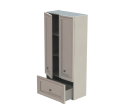 |  | Пенал Шарм с 2-мя распашными фасадами и ящиком |  |  | 03350006 | 77,400.00 | 77400.00
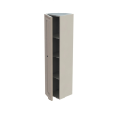 |  | Пенал Шарм с распашным фасадом левый |  |  | 03350012 | 37,900.00 | 37900.00
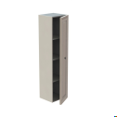 |  | Пенал Шарм с распашным фасадом правый |  |  | 03350011 | 37,900.00 | 37900.00
 |  | Наценка на цвета металлики +30% к окрашиваемой продукции
 |  | Зеркало Шарм
Изготовление зеркальной рамы в цветах RAL и NCS в матовой текстуре. Дополнительно в цветах-металликах с наценкой.
 |  | Зеркало Шарм *указать направление развеса: горизонтальное или вертикальное |  |  | 03350001 | 25,900.00 | 25900.00
 |  | Наценка на цвета металлики +40% к окрашиваемой продукции
 |  | Зеркало Шарм Премьер /рекомендовано к серии/ |  |  | 03340004 | 30,700.00 | 30700.00

 |  | 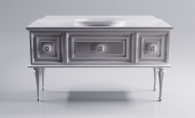 Мебель "Шарм Премьер"
 |  | Столешницы для баз Шарм Премьер
 | белая | Столешница "Шарм Премьер" 750 мм |  |  | 05100001 | 13,600.00 | 13600.00
 |  | Столешница "Шарм Премьер" 1100 мм |  |  | 05100005 | 19,600.00 | 19600.00
 |  | Столешница "Шарм Премьер" 1450 мм |  |  | 05100009 | 25,800.00 | 25800.00
 | цветная | Столешница "Шарм Премьер" 750 мм ЦВ |  |  | 05100002 | 17,700.00 | 17700.00
 |  | Столешница "Шарм Премьер" 1100 мм ЦВ |  |  | 05100006 | 25,500.00 | 25500.00
 |  | Столешница "Шарм Премьер" 1450 мм ЦВ |  |  | 05100010 | 33,600.00 | 33600.00
 | Grigio | Столешница "Шарм Премьер" 750 мм натуральный мрамор Grigio orobico |  |  | 05100003 | 63,100.00 | 63100.00
 |  | Столешница "Шарм Премьер" 1100 мм натуральный мрамор Grigio orobico |  |  | 05100007 | 79,100.00 | 79100.00
 |  | Столешница "Шарм Премьер" 1450 мм натуральный мрамор Grigio orobico |  |  | 05100011 | 93,000.00 | 93000.00
...
 |  | Раковина "Шарм" 55х35 ЦВ RAL (NCS ) *выбрать тип установки |  |  | 04010061
 |  | Раковина "Шарм" ЦВ цвета-металлики *выбрать тип установки
 |  |  | * монтаж накладной чашей /столешница не входит в стоимость/
 |  |  | * монтаж в полувстроенном виде /столешница не входит в стоимость/
 |  | Базы под раковину Шарм Премьер:
Нижние базы Шарм Премьер обязательно коплектуются верхним и нижним декоративными карнизами. Карнизы шире базы на 50мм и соответствуют ширине столешницы. Стоимость ножек включена в стоимость нижнего шкафа 700мм, при этом ножки будут размещены по краям базы. Ручки вкллючены в стоимость нижних шкафов. Ножки/ручки окрашиваются в единый цвет с тумбой.
750 мм напольная (нижний шкаф 700мм+ верхний карниз 750мм+нижний карниз 750мм) ,
1100 мм напольная (нижний шкаф 700мм + нижний шкаф 350мм + верхний карниз 1100мм+нижний карниз 1100мм),
1450мм напольная (нижний шкаф 700мм + нижний шкаф 350мм + нижний шкаф 350мм + верхний карниз 1450мм+нижний карниз 1450мм ИЛИ нижний шкаф 700мм + нижний шкаф 700мм + верхний карниз 1450мм+нижний карниз 1450мм).
Изготовление нижних шкафов в цветах RAL и NCS в матовой текстуре. Дополнительно в цветах-металликах с наценкой за каждый элемент мебели.
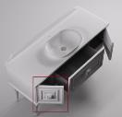 |  | Нижний шкаф Шарм Премьер 350 с распашным фасадом |  |  | 03340008
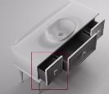 |  | Нижний шкаф Шарм Премьер 350 с ящиком |  |  | 03340009
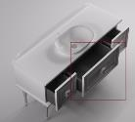 |  | Нижний шкаф Шарм Премьер 700 с 1 ящиком с вырезом + 4 НОЖКИ |  |  | 03340010
 |  | Верхний карниз Шарм Премьер 750 мм /элемент выделен/ |  |  | 03340001 | 4,300.00 | 4300.00
 |  | Верхний карниз Шарм Премьер 1100 мм /элемент выделен/ |  |  | 03340002 | 5,900.00 | 5900.00
 |  | Верхний карниз Шарм Премьер 1450 мм /элемент выделен/ |  |  | 03340003 | 8,000.00 | 8000.00
 |  | Нижний карниз Шарм Премьер 750 мм /элемент выделен/ |  |  | 03340005 | 9,500.00 | 9500.00
 |  | Нижний карниз Шарм Премьер 1100 мм /элемент выделен/ |  |  | 03340006 | 12,700.00 | 12700.00
 |  | Нижний карниз Шарм Премьер 1450 мм /элемент выделен/ |  |  | 03340007 | 17,900.00 | 17900.00
 |  | Наценка на цвета металлики+30% к окрашиваемой продукции
 |  | Зеркало Шарм Премьер
 |  | Зеркало Шарм Премьер 1100(Ш)х600(В)х25(Г) |  |  | 03340004 | 30,700.00 | 30700.00

 |  | 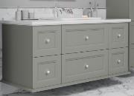 Мебель "Ретро"
 |  | Столешницы для баз Ретро
 | белая гл | Столешница "Ретро" 750 мм |  |  | 05070001 | 13,600.00 | 13600.00
 |  | Столешница "Ретро" 925 мм |  |  | 05070005 | 16,500.00 | 16500.00
 |  | Столешница "Ретро" 1100 мм |  |  | 05070009 | 19,600.00 | 19600.00
 |  | Столешница "Ретро" 1450 мм |  |  | 05070013 | 25,800.00 | 25800.00
 | цветная мат | Столешница "Ретро" 750 мм ЦВ RAL |  |  | 05070002 | 17,700.00 | 17700.00
 |  | Столешница "Ретро" 925 мм ЦВ RAL |  |  | 05070006 | 21,500.00 | 21500.00
 |  | Столешница "Ретро" 1100 мм ЦВ RAL |  |  | 05070010 | 25,500.00 | 25500.00
 |  | Столешница "Ретро" 1450 мм ЦВ RAL |  |  | 05070014 | 33,600.00 | 33600.00
 | Grigio | Столешница "Ретро" 750 мм натуральный мрамор Grigio orobico |  |  | 05070003 | 63,100.00 | 63100.00
...
1100 мм подвесная (нижний шкаф 700мм + нижний шкаф 350мм + верхний карниз 1100мм+нижний карниз 1100мм),
1450мм подвесная (нижний шкаф 700мм + нижний шкаф 350мм + нижний шкаф 350мм + верхний карниз 1450мм+нижний карниз 1450мм ИЛИ нижний шкаф 700мм + нижний шкаф 700мм + верхний карниз 1450мм+нижний карниз 1450мм).
Нижние шкафы по высоте в двух размерах: h300мм и h600мм.В одной базе нижние шкафы следует выбирать одной высоты.
Изготовление нижних шкафов в цветах RAL и NCS в матовой текстуре. Дополнительно в цветах-металликах с наценкой за каждый элемент мебели.
 |  | Нижний Шкаф Ретро 175 мм с выдвижным ящиком (h=300 мм) /раковина, столешница и карнизы не входит в стоимость; номенклатурная позиция выделена и может входить в базу 925мм или 1100мм/ |  |  | 03240022
 |  | Нижний Шкаф Ретро 350 мм с 1 ящиком (h=300 мм) /раковина, столешница и карнизы не входит в стоимость; номенклатурная позиция выделена и может входить в базу 925мм, 1100мм и 1450мм/ |  |  | 03240024
 |  | Нижний Шкаф Ретро 350 мм с распашным фасадом (h=300 мм) /раковина, столешница и карнизы не входит в стоимость; номенклатурная позиция выделена и может входить в базу 1100мм и 1450мм/ |  |  | 03240026
 |  | Нижний Шкаф Ретро 700 мм с 1 ящиком (h=300 мм) /раковина, столешница и карнизы не входит в стоимость; может входить в базу 750, 925мм, 1100мм, 1450мм/ |  |  | 03240028
 |  | Нижний Шкаф Ретро 700 мм с 2-мя распашными фасадами (h=300 мм) /раковина, столешница и карнизы не входит в стоимость; может входить в базу 750, 925мм, 1100мм, 1450мм/ |  |  | 03240030
 |  | Нижний Шкаф Ретро 175 мм с выдвижным ящиком (h=600 мм) /раковина, столешница и карнизы не входит в стоимость; номенклатурная позиция выделена и может входить в базу 925мм или 1100мм |  |  | 03240023
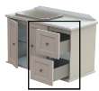 |  | Нижний Шкаф Ретро 350 мм с 2 ящиками (h=600 мм) /раковина, столешница и карнизы не входит в стоимость; номенклатурная позиция выделена и может входить в базу 925мм, 1100мм и 1450мм/ |  |  | 03240025
 |  | Нижний Шкаф Ретро 350 мм с распашным фасадом (h=600 мм) /раковина, столешница и карнизы не входит в стоимость; номенклатурная позиция выделена и может входить в базу 1100мм и 1450мм/ |  |  | 03240027
 |  | Нижний Шкаф Ретро 700 мм с 2 ящиками (h=600 мм) /раковина, столешница и карнизы не входит в стоимость; может входить в базу 750, 925мм, 1100мм, 1450мм/ |  |  | 03240029
 |  | Нижний Шкаф Ретро 700 мм с 2-мя распашными фасадами (h=600 мм) /раковина, столешница и карнизы не входит в стоимость; может входить в базу 750, 925мм, 1100мм, 1450мм/ |  |  | 03240031
 |  | Верхний карниз Ретро 750 мм для Нижнего Шкафа |  |  | 03240005
 |  | Нижний карниз Ретро 750 мм для Нижнего Шкафа |  |  | 03240016
 |  | Верхний карниз Ретро 925 мм для Нижнего Шкафа |  |  | 03240007
 |  | Нижний карниз Ретро 925 мм для Нижнего Шкафа |  |  | 03240018
 |  | Верхний карниз Ретро 1100 мм для Нижнего Шкафа |  |  | 03240008
 |  | Нижний карниз Ретро 1100 мм для Нижнего Шкафа |  |  | 03240019
 |  | Верхний карниз Ретро 1450 мм для Нижнего Шкафа |  |  | 03240010
...
 |  | Мебель "Ретро"
 |  | Шкаф навесной Ретро 350 мм с распашным фасадом |  |  | 03240039 | 17,000.00 | 17000.00
 |  | Верхний карниз Ретро 400 мм для Шкафа Навесного |  |  | 03240003 | 2,800.00 | 2800.00
 |  | Нижний карниз Ретро 400 мм для Шкафа Навесного |  |  | 03240014 | 2,800.00 | 2800.00
 |  | Шкаф навесной Ретро 175 мм с распашным фасадом |  |  | 03240038 | 13,800.00 | 13800.00
 |  | Шкаф навесной Ретро 350 мм с распашным фасадом |  |  | 03240039 | 17,000.00 | 17000.00
 |  | Верхний карниз Ретро 575 мм для Шкафа Навесного |  |  | 03240004 | 4,000.00 | 4000.00
 |  | Нижний карниз Ретро 575 мм для Шкафа Навесного |  |  | 03240015 | 4,000.00 | 4000.00
 |  | Зеркало Ретро
 |  | Зеркало Ретро с фацетом 15 мм /зеркало без подсветки/ |  |  | 03240011 | 25,000.00 | 25000.00

 |  | 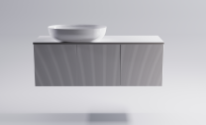 Мебель "М-40 Slim" /Глубина столешницы 400мм/
 |  | Столешницы М-40 Slim
Столешница идет без отверстия под смеситель. Отверстие под смеситель за раковиной возможно только при заказе раковины Атрия (уточнять при заказе!) и при этом раковина будет выступать над столешницей.
! НОВИНКА - материал Solid Surface, толщина столешницы 10мм! |  | Столешница "М-40 Slim" 700 мм SOLID /белый матовый/ |  |  | 05140001 | 9700.00 | 9700.00
 |  | Столешница "М-40 Slim" 700 мм SOLID покрытие гель /белый глянец/ |  |  | 05140019 | 9700.00 | 9700.00
 |  | Столешница "М-40 Slim" 700 мм SOLID ЦВ /цветной матовый/ |  |  | 05140002 | 12700.00 | 12700.00
 |  | Столешница "М-40 Slim" 800 мм SOLID /белый матовый/ |  |  | 05140003 | 10,900.00 | 10900.00
 |  | Столешница "М-40 Slim" 800 мм SOLID покрытие гель /белый глянец/ |  |  | 05140020 | 10,900.00 | 10900.00
 |  | Столешница "М-40 Slim" 800 мм SOLID ЦВ /цветной матовый/ |  |  | 05140004 | 14,200.00 | 14200.00
 |  | Столешница "М-40 Slim" 900 мм SOLID /белый матовый/ |  |  | 05140005 | 12,500.00 | 12500.00
 |  | Столешница "М-40 Slim" 900 мм SOLID покрытие гель /белый глянец/ |  |  | 05140021 | 12,500.00 | 12500.00
...
 |  | Нижний Шкаф М-40 Slim 400х400 мм с ящиком |  |  | 03190002 | 19,100.00 | 19100.00
 |  | Декоративная фрезеровка фасада "Волна горизонтальная"
 |  | Декоративная фрезеровка фасада "Волна вертикальная"
 |  | Наценка на цвета металлики+30% к окрашиваемой продукции
 |  | Зеркала, рекомендованные к серии М-40 Slim
 |  | Зеркало Вертикаль |  |  | 03030001 | 21100.00 | 21100.00
 |  | Зеркало Овал |  |  | 03030003 | 21100.00 | 21100.00
 |  | Зеркало Прима D 900 мм |  |  | 03220001 | 24600.00 | 24600.00
 |  | Зеркало Сфера D 1000 мм |  |  | 03030012 | 27000.00 | 27000.00

 |  | 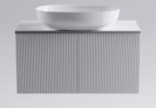 Мебель "М-40" /Глубина столешницы 500мм/
 |  | Столешницы М-40
! НОВИНКА - материал Solid Surface, толщина столешницы 10мм! | Solid Surface | Столешница "М-40 " 700 мм SOLID /белый матовый/ |  |  | 05130002 | 9700.00 | 9700.00
 |  | Столешница "М-40" 700 мм SOLID покрытие гель /белый глянец/ |  |  | 05130033 | 9700.00 | 9700.00
 |  | Столешница "М-40" 700 мм SOLID ЦВ /цветной матовый/ |  |  | 05130003 | 12700.00 | 12700.00
 |  | Столешница "М-40" 800 мм SOLID /белый матовый/ |  |  | 05130004 | 10,900.00 | 10900.00
 |  | Столешница "М-40" 800 мм SOLID покрытие гель /белый глянец/ |  |  | 05130024 | 10,900.00 | 10900.00
 |  | Столешница "М-40" 800 мм SOLID ЦВ /цветной матовый/ |  |  | 05130005 | 14,200.00 | 14200.00
 |  | Столешница "М-40" 900 мм SOLID /белый матовый/ |  |  | 05130006 | 12,500.00 | 12500.00
 |  | Столешница "М-40" 900 мм SOLID покрытие гель /белый глянец/ |  |  | 05130034 | 12,500.00 | 12500.00
 |  | Столешница "М-40" 900 мм SOLID ЦВ /цветной матовый/ |  |  | 05130007 | 16,300.00 | 16300.00
...
 |  | Нижний Шкаф М-40 600х400 мм с распашным фасадом /элемент выделен/ |  |  | 03200026
 |  | Нижний Шкаф М-40 600х800 мм с 2-мя ящиками (200 мм с вырезом + 400 мм) /элемент выделен/ |  |  | 03200028
 |  | Нижний Шкаф М-40 600х800 мм с 3-мя ящиками (200 мм с вырезом + 200 мм + 200 мм) /элемент выделен/ |  |  | 03200031
 |  | Нижний Шкаф М-40 600х800 мм с распашными фасадами /элемент выделен/ |  |  | 03200032
 |  | Декоративная фрезеровка фасада "Волна горизонтальная"
 |  | Декоративная фрезеровка фасада "Волна вертикальная"
 |  | Наценка на цвета металлики+30% к окрашиваемой продукции
 |  | Пеналы М-40 /глубина 300мм/
Изготовление пеналов в цветах RAL, NCS в матовой или глянцевой текстуре. Дополнительно в цветах-металликах с наценкой за каждый элемент мебели.
В серии предложены прямые фасады или фасады с фрезеровкой "Волна", цена от типа фасада не меняется.
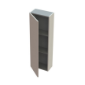 |  | Пенал М-40 (с фасадом) левый 1200х400 мм (Ш)400*(В)1200*(Г)300 |  |  | 03200065
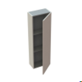 |  | Пенал М-40 (с фасадом) правый 1200х400 мм (Ш)400*(В)1200*(Г)300 |  |  | 03200064
 |  | Пенал М-40 (с фасадом) 400х400 мм |  |  | 03200044
 |  | Пенал М-40 (с фасадом) 800х400 мм |  |  | 03200045
 |  | Декоративная фрезеровка фасада "Волна горизонтальная"
 |  | Декоративная фрезеровка фасада "Волна вертикальная"
 |  | Наценка на цвета металлики+30% к окрашиваемой продукции
 |  | Навесные шкафы М-40 /глубина 200мм/
Изготовление навесных шкафов в цветах RAL, NCS в матовой или глянцевой текстуре. Дополнительно в цветах-металликах с наценкой за каждый элемент мебели.
В серии предложены прямые фасады или фасады с фрезеровкой "Волна", цена от типа фасада не меняется.
 |  | Шкаф Навесной Горизонтальный М-40 (открытый) 200х800 мм |  |  | 03200047
 |  | Шкаф Навесной М-40 (открытый) 400х200 мм |  |  | 03200050
...
 |  | Мебель "М-40" /Глубина столешницы 500мм/
 |  | Декоративная фрезеровка фасада "Волна горизонтальная"
 |  | Декоративная фрезеровка фасада "Волна вертикальная"
 |  | Наценка на цвета металлики+30% к окрашиваемой продукции
 |  | Зеркала, рекомендованные к серии М-40
 |  | Зеркало Вертикаль |  |  | 03030001 | 21100.00 | 21100.00
 |  | Зеркало Закат D 1300 |  |  | 03030002 | 35700.00 | 35700.00
 |  | Зеркало Овал |  |  | 03030003 | 21100.00 | 21100.00
 |  | Зеркало Прима D 900 мм |  |  | 03220001 | 24600.00 | 24600.00
 |  | Зеркало Сфера D 1000 мм |  |  | 03030012 | 27000.00 | 27000.00

 |  | 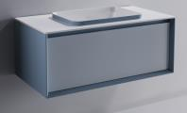 Мебель "ФРЕЙМ"
 |  | Столешницы Фрейм
! НОВИНКА - материал Solid Surface, толщина столешницы 10мм! | Solid Surface | Столешница "Фрейм" 700 мм SOLID /белый матовый/ |  |  | 05150001 | 9700.00 | 9700.00
 |  | Столешница "Фрейм" 800 мм SOLID /белый матовый/ |  |  | 05150003 | 10,900.00 | 10900.00
 |  | Столешница "Фрейм" 900 мм SOLID /белый матовый/ |  |  | 05150005 | 12,500.00 | 12500.00
 |  | Столешница "Фрейм" 1000 мм SOLID /белый матовый/ |  |  | 05150007 | 13,700.00 | 13700.00
 |  | Столешница "Фрейм" 1100 мм SOLID /белый матовый/ |  |  | 05150008 | 15,200.00 | 15200.00
 |  | Столешница "Фрейм" 1400 мм SOLID /белый матовый/ |  |  | 05150010 | 19,100.00 | 19100.00
 |  | Столешница "Фрейм" 700 мм SOLID покрытие гель /белый глянец/ |  |  | 05150013 | 9,700.00 | 9700.00
 |  | Столешница "Фрейм" 800 мм SOLID покрытие гель /белый глянец/ |  |  | 05150014 | 10,900.00 | 10900.00
 |  | Столешница "Фрейм" 900 мм SOLID покрытие гель /белый глянец/ |  |  | 05150015 | 12,500.00 | 12500.00
...
 |  | Пеналы Фрейм
 |  | Пенал Фрейм 400 с распашным фасадом левый |  |  | 03330017 | 43,100.00 | 43100.00
 |  | Пенал Фрейм 400 с распашным фасадом правый |  |  | 03330016 | 43,100.00 | 43100.00
 |  | Пенал Фрейм 500 |  |  | 03330007 | 64,500.00 | 64500.00
 |  | Зеркала, рекомендованные к серии Фрейм
 |  | Зеркало Вертикаль |  |  | 03030001 | 21100.00 | 21100.00
 |  | Зеркало Овал |  |  | 03030003 | 21100.00 | 21100.00
 |  | Зеркало Прима D 900 мм |  |  | 03220001 | 24600.00 | 24600.00
 |  | Зеркало Сфера D 1000 мм |  |  | 03030012 | 27000.00 | 27000.00

 |  | 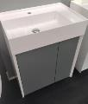 Мебель "Фрейм"
 |  | Раковины для баз Фрейм
 |  | Раковина "Фрейм 40" |  |  | 04010056 | 13,800.00 | 13800.00
 |  | Раковина "Фрейм 60" |  |  | 04010058 | 13,800.00 | 13800.00
 |  | Базы Фрейм
Окрашивание мебели в цвета RAL и NCS в матовой или глянцевой текстуре. Возможно окрашивание в 2 цвета: корпус - один цвет, фасад в другой.
 |  | Нижний Шкаф Фрейм 400х400 распашной под раковину /раковина не входит в стоимость/ |  |  | 03320007 | 24,700.00 | 24700.00
 |  | Нижний Шкаф Фрейм 600х400 распашной под раковину /раковина не входит в стоимость/ |  |  | 03320008 | 33,400.00 | 33400.00
 |  | Зеркала, рекомендованные к серии Фрейм
 |  | Зеркало Вертикаль |  |  | 03030001 | 21000.00 | 21000.00
 |  | Зеркало Овал |  |  | 03030003 | 21000.00 | 21000.00

 |  | 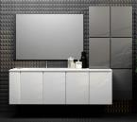 Мебель "Купе"
 |  | Столешницы с раковиной КУПЕ НОВОГО ОБРАЗЦА /ЦЕЛЬНОЛИТАЯ С РАКОВИНОЙ/
Столеница литая вместе с раковиной. Слив в раковине - круглое отверстие для установки донного клапана (донный клапан не входит в комплект поставки). Столешница выпускается только в заявленных размерах и не подрезается по ширине.
 | литой мрамор - белый глянец | Столешница с раковиной "Купе" 850 мм |  |  | 05010001 | 25,100.00 | 25100.00
 |  | Столешница с раковиной "Купе" 1066 мм |  |  | 05010003 | 28,200.00 | 28200.00
 |  | Столешница с раковиной "Купе" 1282 мм |  |  | 05010005 | 31,100.00 | 31100.00
 |  | Столешница с раковиной "Купе" 1498 мм |  |  | 05010007 | 33,800.00 | 33800.00
 |  | Столешница с раковиной "Купе" 1714 мм |  |  | 05010009 | 36,800.00 | 36800.00
 |  | Столешница с раковиной "Купе" 1930 мм |  |  | 05010011 | 39,600.00 | 39600.00
 |  | Столешница с раковиной "Купе" 2146 мм |  |  | 05010013 | 42,400.00 | 42400.00
 |  | Столешница с раковиной "Купе" 2362 мм |  |  | 05010015 | 45,400.00 | 45400.00
...
Окрашивание мебели в цвета RAL и NCS в матовой или глянцевой текстуре.
 |  | Нижний шкаф Купе 20 выдвижной с корзиной ЦВ RAL ШИРИНА 200мм /НЕ располагать под самой раковиной/ |  |  | 03150004
 |  | Нижний шкаф Купе 20 распашной ЦВ RAL ШИРИНА 200мм /НЕ располагать под самой раковиной/ |  |  | 03150005
 |  | Нижний шкаф Купе 40 выдвижной двойной ЦВ RAL ШИРИНА 416мм /НЕ располагать под самой раковиной/ |  |  | 03150006
 |  | Нижний шкаф Купе 40 выдвижной ЦВ RAL ШИРИНА 416мм /НЕ располагать под самой раковиной/ |  |  | 03150007
 |  | Нижний шкаф Купе 40 распашной ЦВ RAL ШИРИНА 416мм /НЕ располагать под самой раковиной/ |  |  | 03150008
 |  | Нижний шкаф Купе 40 с мешком для белья ЦВ RAL ШИРИНА 416мм /НЕ располагать под самой раковиной/ |  |  | 03150009
 |  | Нижний шкаф Купе 80 выдвижной ЦВ RAL ШИРИНА 848мм /располагать под раковиной/ |  |  | 03150010
 |  | Нижний шкаф Купе 80 распашной ЦВ RAL ШИРИНА 848мм /располагать под раковиной/ |  |  | 03150011
 |  | Нижний шкаф Купе 80 с 2 ящиками ЦВ RAL ШИРИНА 848мм /располагать под раковиной/ |  |  | 03150012
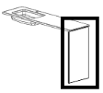 |  | Опора столешницы Купе ЦВ RAL /Элемент выделен. Применяется в случае наличия ниши под стиральную машину./ |  |  | 03150013
 |  | Кронштейн для крепления столешницы к боковой стене |  |  | 03150003
 |  | Зеркала КУПЕ
 |  | Зеркало Купе 900*1п.м (до 1,4 п.м) |  |  | 03150001
 |  | Зеркало Купе 900*1п.м (от 1,41 до 2,0 п.м) |  |  | 03150002 | 19,600.00 | 19600.00
 |  | Сенсорный выключатель |  |  | 0026 | 4,600.00 | 4600.00
 |  | Светильник Купе от 0,4 до 0,8 п.м |  |  | 03150015 | 5,100.00 | 5100.00
 |  | Светильник Купе от 0,81 до 1,4 п.м |  |  | 03150016 | 8,800.00 | 8800.00
 |  | Светильник Купе от 1,41 до 2,0 п.м |  |  | 03150017 | 12,700.00 | 12700.00
 |  | Навесные шкафы КУПЕ
Окрашивание мебели в цвета RAL и NCS в матовой или глянцевой текстуре.
Навесные шкафы можно заказывать в едином корпусе maх 3 шт в высоту и 5 шт в длину. Указывать при заказе.
 |  | Шкаф навесной Купе 40 ЦВ RAL /Элемент выделен. При оформлении заказа с несколькими штуками навесных шкафов, обязательно указывать в одном корпусе или каждый в своем корпусе. Максимальное количество шкафов водном корпусе в высоту 3шт, в ширину 5шт/ |  |  | 03150018 | 14,200.00 | 14200.00

 |  | 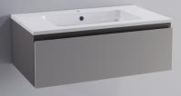 Мебель "Альфа"
 |  | Раковины Альфа
 |  | Astra-Form Раковина "Альфа 70" + ПЕРЕЛИВ |  |  | 04010006 | 16,200.00 | 16200.00
 |  | Astra-Form Раковина "Альфа 90" + ПЕРЕЛИВ |  |  | 04010008 | 17,500.00 | 17500.00
 |  | Мебель "Альфа" в белом и цветном исполнении
Корпус и фасад можно заказать в одном цвете или в разных цветах RAL и NCS в глянцевой или матовый текстуре.
 |  | Нижний шкаф Альфа 70 с 1 ящиком ЦВ RAL подвесной |  |  | 03060003 | 30,800.00 | 30800.00
 |  | Нижний шкаф Альфа 70 с 2 ящиками ЦВ RAL подвесной |  |  | 03060004 | 45,800.00 | 45800.00
 |  | Нижний шкаф Альфа 70 с 3 ящиками ЦВ RAL напольный с обязательным креплением к стене |  |  | 03060005 | 55,700.00 | 55700.00
 |  | Нижний шкаф Альфа 90 с 1 ящиком ЦВ RAL подвесной |  |  | 03060006 | 34,700.00 | 34700.00
 |  | Нижний шкаф Альфа 90 с 2 ящиками ЦВ RAL подвесной |  |  | 03060007 | 49,700.00 | 49700.00
 |  | Нижний шкаф Альфа 90 с 3 ящиками ЦВ RAL напольный |  |  | 03060008 | 59,700.00 | 59700.00
 |  | Пенал Альфа ЦВ RAL /пенал перевертыш левый/правый/ |  |  | 03060009 | 32,100.00 | 32100.00
 |  | Полупенал Альфа левый ЦВ RAL |  |  | 03060010 | 22,300.00 | 22300.00
 |  | Полупенал Альфа правый ЦВ RAL |  |  | 03060011 | 22,300.00 | 22300.00
 |  | Топ к п/пеналу Альфа 354 мм ЦВ RAL |  |  | 03060012
 |  | Топ к п/пеналу Альфа 705 ммЦВ RAL /единый топ в случае установки двух полупеналов в сцепке/ |  |  | 03060013
 |  | Мешок для белья к пеналу или полупеналу |  |  | 0025 | 4,300.00

 |  | 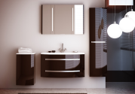 Мебель "Венеция"
 |  | Раковины к тумбам Венеция
 |  | Раковина "Венеция 80" |  |  | 04010021 | 16,200.00 | 16200.00
 |  | Раковина "Аврора 80" |  |  | 04010003 | 16,200.00 | 16200.00
 |  | Раковина "Венеция 100" |  |  | 04010018 | 19,400.00 | 19400.00
 |  | Раковина "Аврора 100" |  |  | 04010001 | 19,400.00 | 19400.00
 |  | Мебель "Венеция" в белом цвете или в цветном исполнении
Окрашивается в цвета RAL и NCS в глянцевой или матовый текстуре.
 |  | Нижний шкаф Венеция 80 с 1 ящиком ЦВ RAL подвесной /добавить ручку; раковина и ручка не входят в стоимость/ |  |  | 03080004 | 33,900.00 | 33900.00
 |  | Нижний шкаф Венеция 80 с 2 ящиками ЦВ RAL подвесной /добавить ручку; раковина и ручка не входят в стоимость// |  |  | 03080005 | 53,000.00 | 53000.00
 |  | Нижний шкаф Венеция 80 с 3 ящиками ЦВ RAL напольный /добавить ручку; раковина и ручка не входят в стоимость/ |  |  | 03080006 | 71,700.00 | 71700.00
...
 |  | Нижний шкаф Венеция 100 с 3 ящиками ЦВ RAL напольный с обязательным креплением к стене /добавить ручку, раковина и ручка не входят в стоимость/ |  |  | 03080003 | 77,500.00 | 77500.00
 |  | Ручка радиусная Венеция 3 L870, глянцевый хром /к н.ш. 100/ |  |  | 03070019 | 4,300.00 | 4300.00
 |  | Пенал Венеция левый ЦВ RAL /добавить ручку, ручка не входит в стоимость/ |  |  | 03080007 | 50,400.00 | 50400.00
 |  | Пенал Венеция правый ЦВ RAL /добавить ручку, ручка не входит в стоимость/ |  |  | 03080008 | 50,400.00 | 50400.00
 |  | Ручка радиусная Венеция 3 L320, глянцевый хром /к пеналу/ |  |  | 03070017 | 1,600.00 | 1600.00
 |  | Мешок для белья к пеналу и полупеналу |  |  | 0025 | 4,300.00
 |  | Полупенал Венеция левый ЦВ RAL /не добавлять ручку/ |  |  | 03080009 | 29,100.00 | 29100.00
 |  | Полупенал Венеция правый ЦВ RAL /не добавлять ручку/ |  |  | 03080010 | 29,100.00 | 29100.00
 |  | Мешок для белья к пеналу и полупеналу |  |  | 0025 | 4,300.00

 |  | 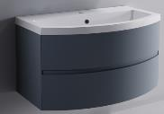 Мебель "Венеция 2.0"
 |  | Раковины к тумбам Венеция 2.0
 |  | Раковина "Венеция 80" |  |  | 04010021 | 16,200.00 | 16200.00
 |  | Раковина "Аврора 80" |  |  | 04010003 | 16,200.00 | 16200.00
 |  | Раковина "Венеция 100" |  |  | 04010018 | 19,400.00 | 19400.00
 |  | Раковина "Аврора 100" |  |  | 04010001 | 19,400.00 | 19400.00
 |  | Мебель "Венеция 2.0" в белом и цветном исполнении
Окрашивается в цвета RAL и NCS в глянцевой или матовый текстуре.
 |  | Нижний шкаф Венеция2.0 80 с 1 ящиком ЦВ RAL подвесной |  |  | 03100003 | 33,900.00 | 33900.00
 |  | Нижний шкаф Венеция2.0 80 с 2 ящиками ЦВ RAL подвесной |  |  | 03100004 | 53,000.00 | 53000.00
 |  | Нижний шкаф Венеция2.0 100 с 1 ящиком ЦВ RAL подвесной |  |  | 03100001 | 35,600.00 | 35600.00
 |  | Нижний шкаф Венеция2.0 100 с 2 ящиками ЦВ RAL подвесной |  |  | 03100002 | 54,500.00 | 54500.00
 |  | Пенал Венеция2.0 левый ЦВ RAL |  |  | 03100005 | 48,000.00 | 48000.00
 |  | Пенал Венеция2.0 правый ЦВ RAL |  |  | 03100006 | 48,000.00 | 48000.00
 |  | Мешок для белья к пеналу |  |  | 0025 | 4,300.00

 |  | 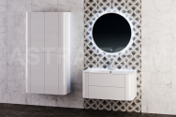 Мебель "Прима"
 |  | Раковины к тумбам Прима
 |  | Раковина "Прима" |  |  | 04010042 | 20,600.00 | 20600.00
 |  | Мебель "Прима" в белом цвете или в цветном исполнении
Окрашивается в цвета белый, RAL и NCS в глянцевой или матовый текстуре.
 |  | Нижний шкаф Прима с 1 ящиком ЦВ RAL подвесной /раковина не входит в стоимость/ |  |  | 03230001 | 38,800.00 | 38800.00
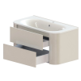 |  | Нижний шкаф Прима с 2 ящиками ЦВ RAL подвесной /раковина не входит в стоимость/ |  |  | 03230002 | 58,900.00 | 58900.00
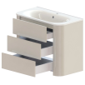 |  | Нижний шкаф Прима с 3 ящиками ЦВ RAL напольный с обязательным креплением к стене /раковина не входит в стоимость/ |  |  | 03230003 | 76,100.00 | 76100.00
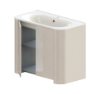 |  | Нижний шкаф Прима с дверцами ЦВ RAL напольный с обязательным креплением к стене/раковина не входит в стоимость/ |  |  | 03230004 | 53,300.00 | 53300.00
 |  | Пенал Прима ЦВ RAL подвесной |  |  | 03230005 | 50,400.00 | 50400.00
 |  | Полупенал двойной Прима ЦВ RAL подвесной |  |  | 03230006 | 51,100.00 | 51100.00
 |  | Зеркало Прима D 900 мм |  |  | 03220001 | 24,600.00 | 24600.00
 |  | Полупенал Прима левый ЦВ RAL подвесной |  |  | 03230007 | 29,100.00 | 29100.00
 |  | Полупенал Прима правый ЦВ RAL подвесной |  |  | 03230008 | 29,100.00 | 29100.00

 |  | 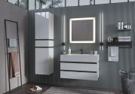 Мебель "Рубин"
 |  | Раковины к тумбам Рубин
 |  | Раковина "Рубин 70" ПЛАНИРУЕТСЯ К ВЫВОДУ ИЗ АССОРТИМЕНТА |  |  | 04010046 | 16,200.00 | 16200.00
 |  | Раковина "Рубин 90" ПЛАНИРУЕТСЯ К ВЫВОДУ ИЗ АССОРТИМЕНТА |  |  | 04010048 | 20,900.00 | 20900.00
 |  | Мебель "Рубин" в белом цвете или в цветном исполнении
Окрашивается в цвета RAL и NCS в глянцевой или матовый текстуре. Окрасить можно тумбу полностью или полосы-проставки между ящиков.
 |  | Нижний шкаф Рубин 70 ЦВ RAL /раковина не входит в стоимость/ ПЛАНИРУЕТСЯ К ВЫВОДУ ИЗ АССОРТИМЕНТА |  |  | 03260001 | 41,800.00 | 41800.00
 |  | Нижний шкаф Рубин 90 ЦВ RAL /раковина не входит в стоимость/ ПЛАНИРУЕТСЯ К ВЫВОДУ ИЗ АССОРТИМЕНТА |  |  | 03260002 | 46,500.00 | 46500.00
 |  | Зеркало Рубин 70 |  |  | 03250001 | 20,000.00 | 20000.00
 |  | Зеркало Рубин 90 |  |  | 03250002 | 23,000.00 | 23000.00
 |  | Сенсорный выключатель |  |  | 0026 | 4,600.00
 |  | Пенал Рубин левый ЦВ RAL ПЛАНИРУЕТСЯ К ВЫВОДУ ИЗ АССОРТИМЕНТА |  |  | 03260003 | 41,800.00 | 41800.00
 |  | Пенал Рубин правый ЦВ RAL ПЛАНИРУЕТСЯ К ВЫВОДУ ИЗ АССОРТИМЕНТА |  |  | 03260004 | 41,800.00 | 41800.00
 |  | Мешок для белья к пеналу |  |  | 0025 | 4,300.00

 |  | 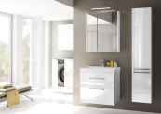 Мебель "Соло"
 |  | Раковины к тумбам Соло
 |  | Раковина "Соло 60" |  |  | 04010052 | 9,700.00 | 9700.00
 |  | Раковина "Соло 70" |  |  | 04010054 | 11,500.00 | 11500.00
 |  | Мебель "Соло" в белом цвете и в цветном исполнении
 |  | Окрашивается в цвета RAL и NCS в глянцевой или матовый текстуре.
 |  | Нижний шкаф Соло 60 с 1 ящиком ЦВ RAL |  |  | 03300005 | 20,000.00 | 20000.00
 |  | Нижний шкаф Соло 60 с 2 ящиками ЦВ RAL |  |  | 03300006 | 34,300.00 | 34300.00
 |  | Нижний шкаф Соло 60 с дверцами ЦВ RAL |  |  | 03300008 | 18,500.00 | 18500.00
 |  | Нижний шкаф Соло 70 с 1 ящиком ЦВ RAL |  |  | 03300010 | 20,800.00 | 20800.00
 |  | Нижний шкаф Соло 70 с 2 ящиками ЦВ RAL |  |  | 03300011 | 34,900.00 | 34900.00
 |  | Зеркальный шкаф Соло 60 ЦВ RAL БЕЗ ПОДСВЕТКИ |  |  | 03300001 | 19,300.00 | 19300.00
 |  | Зеркало Соло 400мм |  |  | 03290001 | 9,900.00 | 9900.00
 |  | Сенсорный выключатель /для зеркала и зеркального шкафа/ |  |  | 0026 | 4,600.00
 |  | Пенал Соло левый ЦВ RAL |  |  | 03300016 | 29,700.00 | 29700.00
 |  | Пенал Соло правый ЦВ RAL |  |  | 03300017 | 29,700.00 | 29700.00

 |  | 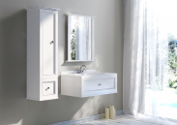 Мебель "Классик"
 |  | Столешницы "Классик"
! НОВИНКА - материал Solid Surface, толщина столешницы 10мм! | Solid Surface | Столешница "Классик" 700 мм SOLID /белый матовый/ |  |  | 05160002 | 10,500.00 | 10500.00
 |  | Столешница "Классик" 800 мм SOLID /белый матовый/ |  |  | 05160004 | 11,900.00 | 11900.00
 |  | Столешница "Классик" 900 мм SOLID /белый матовый/ |  |  | 05160006 | 13,400.00 | 13400.00
 |  | Столешница "Классик" 1000 мм SOLID /белый матовый/ |  |  | 05160008 | 14,900.00 | 14900.00
 |  | Столешница "Классик" 700 мм SOLID покрытие гель /белый глянец/ |  |  | 05160009 | 10,500.00 | 10500.00
 |  | Столешница "Классик" 800 мм SOLID покрытие гель /белый глянец/ |  |  | 05160010 | 11,900.00 | 11900.00
 |  | Столешница "Классик" 900 мм SOLID покрытие гель /белый глянец/ |  |  | 05160011 | 13,400.00 | 13400.00
 |  | Столешница "Классик" 1000 мм SOLID покрытие гель /белый глянец/ |  |  | 05160012 | 14,900.00 | 14900.00
 |  | Столешница "Классик" 700 мм SOLID ЦВ /цветной матовый/ |  |  | 05160001 | 13,700.00 | 13700.00
...
 |  | Нижний шкаф Классик 80 с 1 ящиком ЦВ /раковина со столешницей не входит в стоимость/ |  |  | 03130008 | 39,200.00 | 39200.00
 |  | Нижний шкаф Классик 80 с 2 ящиками ЦВ /раковина со столешницей не входит в стоимость/ |  |  | 03130009 | 55,900.00 | 55900.00
 |  | Нижний шкаф Классик 90 с 1 ящиком ЦВ /раковина со столешницей не входит в стоимость/ |  |  | 03130004 | 40,200.00 | 40200.00
 |  | Нижний шкаф Классик 90 с 2 ящиками ЦВ /раковина со столешницей не входит в стоимость/ |  |  | 03130005 | 56,800.00 | 56800.00
 |  | Нижний шкаф Классик 100 с 1 ящиком ЦВ /раковина со столешницей не входит в стоимость/ |  |  | 03130010 | 41,100.00 | 41100.00
 |  | Нижний шкаф Классик 100 с 2 ящиками ЦВ /раковина со столешницей не входит в стоимость/ |  |  | 3130011 | 57800 | 57800.00
 |  | Зеркало Ретро с фацетом 15 мм /зеркало без подсветки/ |  |  | 03240011 | 25,000.00 | 25000.00
 |  | Пенал Классик левый ЦВ |  |  | 03130006 | 50,600.00 | 50600.00
 |  | Пенал Классик правый ЦВ |  |  | 03130007 | 50,600.00 | 50600.00

 |  | 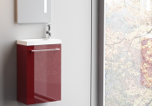 Мебель "Мини"
 |  | Раковины "Мини"
 |  | Раковина "Мини" |  |  | 04010040 | 7,500.00 | 7500.00
 |  | Мебель "Мини" в белом цвете и в цветнои исполнении
 |  | в цветах белый, RAL и NCS в глянцевой или матовой текстуре
 |  | Нижний шкаф Мини левый ЦВ RAL /раковина не входит в стоимость, ручка входит в стоимост/ |  |  | 03210003 | 14,900.00 | 14900.00
 |  | Нижний шкаф Мини правый ЦВ RAL /раковина не входит в стоимость, ручка входит в стоимост/ |  |  | 03210006 | 14,900.00 | 14900.00

 |  | Зеркала без окрашенных элементов

 |  | Зеркало Вертикаль с сенсорным выключателем 400*1000 |  |  | 03030001 | 21100.00 | 21100.00
...

Линейка СТАНДАРТ
УВАЖАЕМЫЙ ПАРТНЕР! ЕСЛИ В ВАШЕМ МАГАЗИНЕ ТРЕБУЕТСЯ ПРОВЕСТИ ОБУЧЕНИЕ СОТРУДНИКОВ ПО ПРОДУКЦИИ ASTRA-FORM, ПОЖАЛАЛУЙСТА, ОБРАТИТЕСЬ С ЗАПРОСОМ К ЗАКРЕПЛЕННОМУ МЕНЕДЖЕРУ ИЛИ В ОТДЕЛ ПРОДАЖ ПО ТЕЛ: +7495 586 73 56 ДОБ. 100 И МЫ ОБЯЗАТЕЛЬНО ОРГАНИЗУЕМ ВСТРЕЧУ!

 |  | Введите свою партнерскую скидку (переменное значение)
 | После введения размера скидки, столбец "ОПТ" отобразит стоимость товара в соответствии с заданным значением скидки.
10 февраля 2026
ВНИМАНИЕ! 01.09.2025 произошла плановая модернизация серии мебели СТАНДАРТ - столешницы из литого мрамора толщиной 20мм заменены на столешницы из материала Solid Surface толщиной 10мм, что продиктовано модными тенденциями мебельной индустрии. Столешницы из Solid Surface предлагаются в белом матовом исполнении, в белом глянцевом исполнении (покрыты гелькоутом) и в цветных матовых решениях из каталогов RAL и NCS. Раковины доступны к покупке в следующих цветах/материалах: белый глянец внутри и снаружи (литой мрамор); белый глянец внутри, снаружи матовый Ral или NCS (литой мрамор); белый матовый внутри и снаружи (Solid Surface); белый матовый внутри, снаружи матовый Ral или NCS (Solid Surface).
 |  | Наименование |  | Арт изделия, цвет указывается отдельно | РРЦ | ОПТ
мебель Шарм СТАНДАРТ
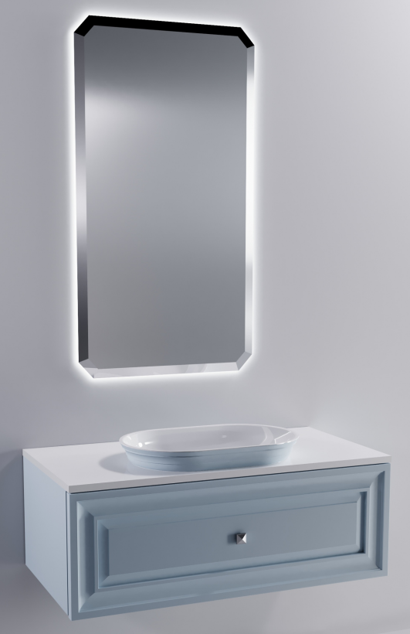 |  | Зеркало Шарм Премьер 1100(Ш)х600(В)х25(Г) |  | 03340004 | 30,700 | 30700

 |  | Раковина "Шарм" 55х35 | литой мрамор, белый глянец | 04010060 | 13,800 | 13800
 |  | Раковина "Шарм" 55х35 ЦВ RAL | литой мрамор, внутри бел глянец, снаружи матовый RAL и NCS | 04010061 | 22,300 | 22300
 |  | Раковина "Шарм" SOLID | Solid Surface, белый матовый | 04010077 | 18,000 | 18000
 |  | Раковина "Шарм" SOLID ЦВ | Solid Surface, внутри бел матовый, снаружи матовый RAL и NCS | 04010081 | 29,000 | 29000

 |  | Столешница Шарм 700 мм SOLID | Solid Surface, белый матовый | 05170001 | 10,500 | 10500
 |  | Столешница "Шарм" 700 мм SOLID покрытие гель | Solid Surface, белый глянцевый (покрытие гелькоут) | 5170013 | 10,500 | 10500
 |  | Столешница Шарм 700 мм SOLID ЦВ RAL | Solid Surface, матовый RAL и NCS | 05170002 | 13,700 | 13700
 |  | Столешница Шарм 800 мм SOLID | Solid Surface, белый матовый | 05170003 | 11,900 | 11900
...
 |  | Столешница Шарм 1000 мм SOLID ЦВ RAL | Solid Surface, матовый RAL и NCS | 05170008 | 19,400 | 19400

 |  | Нижний шкаф Шарм 700 с 1 ящиком с вырезом 700(Ш)х350(В)х514(Г) | RAL, NCS матовый | 03350004 | 44,700 | 44700
 |  | Нижний шкаф Шарм 800 с 1 ящиком с вырезом 800(Ш)х350(В)х514(Г) | RAL, NCS матовый | 03350008 | 46,700 | 46700
 |  | Нижний шкаф Шарм 900 с 1 ящиком с вырезом 900(Ш)х350(В)х514(Г) | RAL, NCS матовый | 03350009 | 47,700 | 47700
 |  | Нижний шкаф Шарм 1000 с 1 ящиком | RAL, NCS матовый | 03350010 | 48,900 | 48900

 |  | Пенал Шарм с распашным фасадом левый 350(Ш)х1480(В)х350(Г) | RAL, NCS матовый | 03350012 | 37,900 | 37900
 |  | Пенал Шарм с распашным фасадом правый 350(Ш)х1480(В)х350(Г) | RAL, NCS матовый | 03350011 | 37,900 | 37900
мебель Фрейм СТАНДАРТ
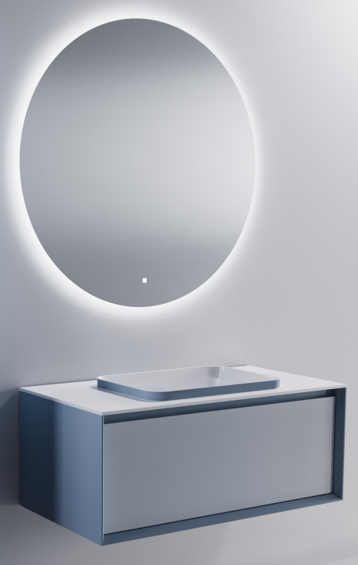 |  | Зеркало Сфера d с сенсорным выключателем D 1000 мм |  | 03030012 | 27,000 | 27000

 |  | Раковина "Антарес" 55х38 | литой мрамор, белый глянец | 04010012 | 13,800 | 13800
 |  | Раковина "Антарес" 55х38 ЦВ RAL | литой мрамор, внутри бел глянец, снаружи матовый RAL и NCS | 04010013 | 22,300 | 22300
 |  | Раковина "Антарес" 55х38 SOLID | Solid Surface, белый матовый | 04010074 | 18,000 | 18000
 |  | Раковина "Антарес" 55х38 SOLID ЦВ RAL | Solid Surface, внутри бел матовый, снаружи матовый RAL и NCS | 04010078 | 29,000 | 29000

 |  | Столешница Фрейм 700 мм SOLID | Solid Surface, белый матовый | 05150001 | 9,700 | 9700
 |  | Столешница "Фрейм" 700 мм SOLID покрытие гель | Solid Surface, белый глянцевый (покрытие гелькоут) | 5150013 | 9,700 | 9700
 |  | Столешница Фрейм 700 мм SOLID ЦВ RAL | Solid Surface, матовый RAL и NCS | 05150002 | 12,700 | 12700
 |  | Столешница Фрейм 800 мм SOLID | Solid Surface, белый матовый | 05150003 | 10,900 | 10900
...
 |  | Столешница Фрейм 1000 мм SOLID ЦВ RAL | Solid Surface, матовый RAL и NCS | 05150012 | 17,900 | 17900

 |  | Нижний Шкаф Фрейм 700 с 1 ящиком | RAL, NCS матовый | 03330011 | 43,300 | 43300
 |  | Нижний Шкаф Фрейм 800 с 1 ящиком | RAL, NCS матовый | 03330005 | 44,500 | 44500
 |  | Нижний Шкаф Фрейм 900 с 1 ящиком | RAL, NCS матовый | 03330012 | 45,500 | 45500
 |  | Нижний Шкаф Фрейм 1000 с 1 ящиком | RAL, NCS матовый | 03330013 | 46,700 | 46700

 |  | Пенал Фрейм 400 с распашным фасадом левый | RAL, NCS матовый | 03330017 | 43,100 | 43100
 |  | Пенал Фрейм 400 с распашным фасадом правый | RAL, NCS матовый | 03330016 | 43,100 | 43100
мебель Классик СТАНДАРТ
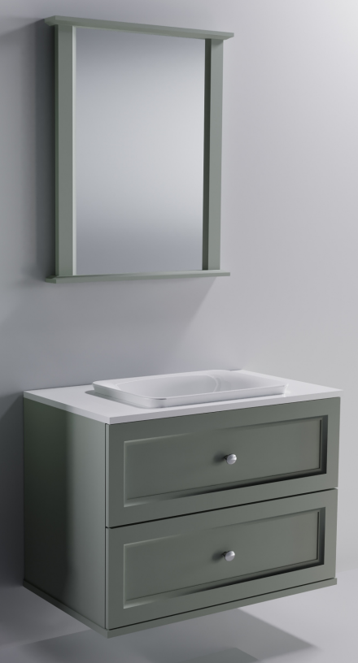 |  | Зеркало Ретро |  |  | 25,000 | 25000

 |  | Раковина Ретро 55*38 | литой мрамор, белый глянец | 04010044 | 13,800 | 13800
 |  | Раковина "Ретро" SOLID | Solid Surface, белый матовый | 04010076 | 18,000 | 18000

 |  | Столешница Классик 700 мм SOLID | Solid Surface, белый матовый | 05160002 | 10,500 | 10500
 |  | Столешница "Классик" 700 мм SOLID покрытие гель | Solid Surface, белый глянцевый (покрытие гелькоут) | 5160009 | 10,500 | 10500
 |  | Столешница Классик 700 мм SOLID ЦВ | Solid Surface, матовый RAL и NCS | 05160001 | 13,700 | 13700
 |  | Столешница Классик 800 мм SOLID | Solid Surface, белый матовый | 05160004 | 11,900 | 11900
 |  | Столешница "Классик" 800 мм SOLID покрытие гель | Solid Surface, белый глянцевый (покрытие гелькоут) | 5160010 | 11,900 | 11900
 |  | Столешница Классик 800 мм SOLID ЦВ | Solid Surface, матовый RAL и NCS | 05160003 | 15,500 | 15500
...
 |  | Нижний шкаф "Классик 70" с 1 ящиком 70х32,8х52 ЦВ | RAL, NCS матовый | 03130002 | 38,000 | 38000
 |  | Нижний шкаф "Классик 100" с 1 ящиком 100х32,8х52 ЦВ | RAL, NCS матовый | 03130010 | 41,100 | 41100

 |  | Нижний шкаф "Классик 70" с 2 ящиками 70х63х52 ЦВ | RAL, NCS матовый | 03130003 | 54,700 | 54700
 |  | Нижний шкаф "Классик 80" с 2 ящиками 80х63х52 ЦВ | RAL, NCS матовый | 03130009 | 55,900 | 55900
 |  | Нижний шкаф "Классик 90" с 2 ящиками 90х63х52 ЦВ | RAL, NCS матовый | 03130005 | 56,800 | 56800
 |  | Нижний шкаф "Классик 100" с 2 ящиками 100х63х52 ЦВ | RAL, NCS матовый | 03130011 | 57,800 | 57800

 |  | Пенал "Классик" левый 40х140х36 ЦВ | RAL, NCS матовый | 03130006 | 50,600 | 50600
 |  | Пенал "Классик" правый 40х140х36 ЦВ | RAL, NCS матовый | 03130007 | 50,600 | 50600
мебель М-40 СТАНДАРТ
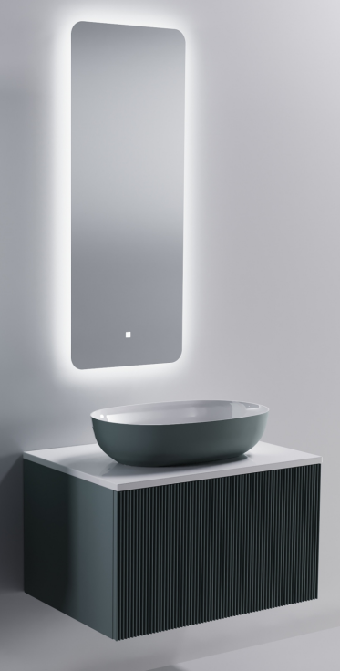 |  | Зеркало Вертикаль с сенсорным выключателем 400*1000 |  | 03030001 | 21,100 | 21100

 |  | Раковина Атрия 55х35 | литой мрамор, белый глянец | 04010016 | 13,800 | 13800
 |  | Раковина Атрия 55х35 ЦВ RAL | литой мрамор, внутри бел глянец, снаружи матовый RAL и NCS | 04010017 | 22,300 | 22300
 |  | Раковина "Атрия" SOLID | Solid Surface, белый матовый | 04010072 | 18,000 | 18000
 |  | Раковина "Атрия" SOLID ЦВ | Solid Surface, внутри бел матовый, снаружи матовый RAL и NCS | 04010073 | 29,000 | 29000

 |  | Столешница М-40 700 мм SOLID | Solid Surface, белый матовый | 05130002 | 9,700 | 9700
 |  | Столешница "М-40" 700 мм SOLID покрытие гель | Solid Surface, белый глянцевый (покрытие гелькоут) | 5130033 | 9,700 | 9700
 |  | Столешница М-40 700 мм SOLID ЦВ RAL | Solid Surface, матовый RAL и NCS | 05130003 | 12,700 | 12700
 |  | Столешница М-40 800 мм SOLID | Solid Surface, белый матовый | 05130004 | 10,900 | 10900
...
 |  | Столешница М-40 1000 мм SOLID ЦВ RAL | Solid Surface, матовый RAL и NCS | 05130009 | 17,900 | 17900

 |  | Нижний Шкаф М-40 700х400 мм с 1 ящиком (Ш)700*(В)400*(Г)494 | RAL, NCS матовый ФАСАД ПРЯМОЙ ИЛИ ФРЕЗЕРОВКА "ВОЛНА ВЕРТИКАЛЬНАЯ" | 03200060 или 03200060+фасад волна | 40,800 | 40800
 |  | Нижний Шкаф М-40 800х400 мм с 1 ящиком (Ш)800*(В)400*(Г)494 | RAL, NCS матовый ФАСАД ПРЯМОЙ ИЛИ ФРЕЗЕРОВКА "ВОЛНА ВЕРТИКАЛЬНАЯ" | 03200061 или 03200061+фасад волна | 42,200 | 42200
 |  | Нижний Шкаф М-40 900х400 мм с 1 ящиком (Ш)900*(В)400*(Г)494 | RAL, NCS матовый ФАСАД ПРЯМОЙ ИЛИ ФРЕЗЕРОВКА "ВОЛНА ВЕРТИКАЛЬНАЯ" | 03200062 или 03200062+фасад волна | 43,200 | 43200
 |  | Нижний Шкаф М-40 1000х400 мм с 1 ящиком (Ш)1000*(В)400*(Г)494 | RAL, NCS матовый ФАСАД ПРЯМОЙ ИЛИ ФРЕЗЕРОВКА "ВОЛНА ВЕРТИКАЛЬНАЯ" | 03200063 или 03200063+фасад волна | 44,600 | 44600

 |  | Пенал М-40 (с фасадом) левый 1200х400 мм (Ш)400*(В)1200*(Г)300 | RAL, NCS матовый ФАСАД ПРЯМОЙ ИЛИ ФРЕЗЕРОВКА "ВОЛНА ВЕРТИКАЛЬНАЯ" | 03200065 или 03200065+фасад волна | 30,400 | 30400
 |  | Пенал М-40 (с фасадом) правый 1200х400 мм (Ш)400*(В)1200*(Г)300 | RAL, NCS матовый ФАСАД ПРЯМОЙ ИЛИ ФРЕЗЕРОВКА "ВОЛНА ВЕРТИКАЛЬНАЯ" | 03200064 или 03200064+фасад волна | 30,400 | 30400
мебель М-40 Slim (глубина по столешнице 400 мм) СТАНДАРТ
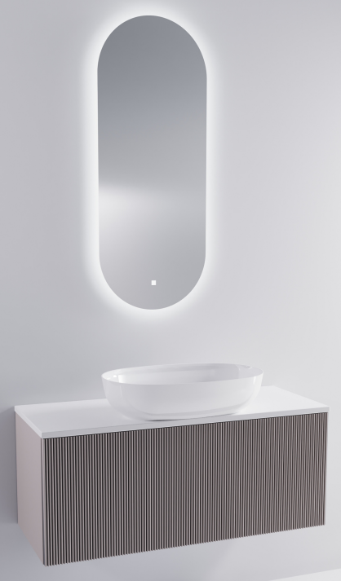 |  | Зеркало Овал с сенсорным выключателем 400*990 |  | 03030003 | 21,100 | 21100

 |  | Раковина Атрия 55х35 | литой мрамор, белый глянец | 04010016 | 13,800 | 13800
 |  | Раковина Атрия 55х35 ЦВ RAL | литой мрамор, внутри бел глянец, снаружи матовый RAL и NCS | 04010017 | 22,300 | 22300
 |  | Раковина "Атрия" SOLID | Solid Surface, белый матовый | 04010072 | 18,000 | 18000
 |  | Раковина "Атрия" SOLID | Solid Surface, внутри бел матовый, снаружи матовый RAL и NCS | 04010073 | 29,000 | 29000

 |  | Столешница М-40 Slim 700 мм SOLID | Solid Surface, белый матовый | 05140001 | 9,700 | 9700
 |  | Столешница "М-40 Slim" 700 мм SOLID покрытие гель | Solid Surface, белый глянцевый (покрытие гелькоут) | 5140019 | 9,700 | 9700
 |  | Столешница М-40 Slim 700 мм SOLID ЦВ RAL | Solid Surface, матовый RAL и NCS | 05140002 | 12,700 | 12700
 |  | Столешница М-40 Slim 800 мм SOLID | Solid Surface, белый матовый | 05140003 | 10,900 | 10900
...
 |  | Столешница М-40 Slim 1000 мм SOLID | Solid Surface, белый матовый | 05140007 | 13,700 | 13700
 |  | Столешница "М-40 Slim" 1000 мм SOLID покрытие гель | Solid Surface, белый глянцевый (покрытие гелькоут) | 5140022 | 13,700 | 13700
 |  | Столешница М-40 Slim 1000 мм SOLID ЦВ RAL | Solid Surface, матовый RAL и NCS | 05140008 | 17,900 | 17900

 |  | Нижний Шкаф М-40 Slim 700х400 мм с 1 ящиком (Ш)700*(В)400*(Г)394 | RAL, NCS матовый ФАСАД ПРЯМОЙ ИЛИ ФРЕЗЕРОВКА "ВОЛНА ВЕРТИКАЛЬНАЯ" | 03190005 или 03190005+фасад волна | 39,000 | 39000
 |  | Нижний Шкаф М-40 Slim 800х400 мм с 1 ящиком (Ш)800*(В)400*(Г)394 | RAL, NCS матовый ФАСАД ПРЯМОЙ ИЛИ ФРЕЗЕРОВКА "ВОЛНА ВЕРТИКАЛЬНАЯ" | 03190004 или 03190004+фасад волна | 40,300 | 40300
 |  | Нижний Шкаф М-40 Slim 900х400 мм с 1 ящиком (Ш)900*(В)400*(Г)394 | RAL, NCS матовый ФАСАД ПРЯМОЙ ИЛИ ФРЕЗЕРОВКА "ВОЛНА ВЕРТИКАЛЬНАЯ" | 03190006 или 03190006+фасад волна | 41,300 | 41300
 |  | Нижний Шкаф М-40 Slim 1000х400 мм с 1 ящиком (Ш)1000*(В)400*(Г)394 | RAL, NCS матовый ФАСАД ПРЯМОЙ ИЛИ ФРЕЗЕРОВКА "ВОЛНА ВЕРТИКАЛЬНАЯ" | 03190007 или 03190007+фасад волна | 42,600 | 42600

мебель Венеция 2.0 СТАНДАРТ
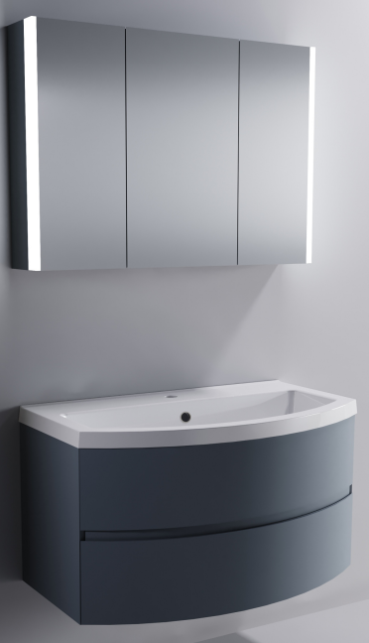 |  | Зеркальный шкаф Стандарт 80, 80*70*17 ЦВ RAL | RAL, NCS матовый и глянцевый | 03040007 | 30,300 | 30300
 |  | Зеркальный шкаф Стандарт 100, 100*70*17 ЦВ RAL | RAL, NCS матовый и глянцевый | 03040009 | 34,400 | 34400

 |  | Раковина "Венеция 80" 80*49 | литой мрамор, белый глянец | 04010022 | 16,200 | 16200
 |  | Раковина "Венеция 100" 100х53 | литой мрамор, белый глянец | 04010019 | 19,400 | 19400

 |  | Нижний шкаф Венеция2.0 80 с 1 ящиком ЦВ RAL | RAL, NCS матовый и глянцевый | 03100003 | 33,900 | 33900
 |  | Нижний шкаф Венеция2.0 100 с 1 ящиком ЦВ RAL | RAL, NCS матовый и глянцевый | 03100001 | 35,600 | 35600

 |  | Нижний шкаф Венеция2.0 80 с 2 ящиками ЦВ RAL | RAL, NCS матовый и глянцевый | 03100004 | 53,000 | 53000
 |  | Нижний шкаф Венеция2.0 100 с 2 ящиками ЦВ RAL | RAL, NCS матовый и глянцевый | 03100002 | 54,500 | 54500

 |  | Пенал Венеция2.0 левый ЦВ RAL | RAL, NCS матовый и глянцевый | 03100005 | 48,000 | 48000
 |  | Пенал Венеция2.0 правыйй ЦВ RAL | RAL, NCS матовый и глянцевый | 03100006 | 48,000 | 48000
мебель Альфа СТАНДАРТ
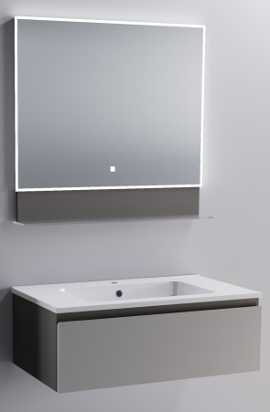 |  | Зеркало Стандарт 70 С ПОЛКОЙ с сенсорным выключателем ЦВ RAL | RAL, NCS матовый и глянцевый | 03040001 | 24,500 | 24500
 |  | Зеркало Стандарт 90 С ПОЛКОЙ с сенсорным выключателем ЦВ RAL | RAL, NCS матовый и глянцевый | 03040003 | 27,400 | 27400

 |  | Раковина "Альфа 70" 70х50 | литой мрамор, белый глянец | 04010006 | 16,200 | 16200
 |  | Раковина "Альфа 90" 90х50 | литой мрамор, белый глянец | 04010008 | 17,500 | 17500

 |  | Нижний шкаф "Альфа 70" с 1 ящиком 69*30,4*49,6 ЦВ RAL | RAL, NCS матовый и глянцевый | 03060003 | 30,800 | 30800
 |  | Нижний шкаф "Альфа 90" с 1 ящиком 89*30,4*49,6 ЦВ RAL | RAL, NCS матовый и глянцевый | 03060006 | 34,700 | 34700

 |  | Нижний шкаф "Альфа 70" с 2 ящиками 69*60,8*49,6 ЦВ RAL | RAL, NCS матовый и глянцевый | 03060004 | 45,800 | 45800
 |  | Astra-Form Нижний шкаф "Альфа 90" с 2 ящиками 89*60,8*49,6 ЦВ RAL | RAL, NCS матовый и глянцевый | 03060007 | 49,700 | 49700
...

